Hoja4
Identificador | HU019
Nombre | cambiar el idoma
Descripcion | Como usuario, quiero tener la opción de cambiar el idioma de la plataforma para que pueda utilizarla en el idioma con el que me sienta más cómodo.
Criterios de Aceptacion | El sistema debe contar con un menú de elección de idioma que se pueda acceder desde la parte superior o inferior de la página, denominado "Idioma". Las lenguas disponibles deben contar con al menos dos alternativas (como español e inglés). Al optar por un idioma distinto, la plataforma tiene la obligación de modificar todos los textos y componentes de la interfaz en el nuevo lenguaje de forma instantánea. La elección del idioma debe ser guardada en la configuración del usuario, para que el sistema pueda recordar la preferencia de idioma la próxima vez que acceda. Si el usuario opta por una lengua no accesible, debería surgir un aviso de error que señale que la elección no es válida. Es necesario incorporar una alerta que verifique la modificación del idioma, como por ejemplo: "El idioma ha sido desplazado a [idioma seleccionado]". Debe existir la posibilidad de cambiar el idioma en todas las páginas de la plataforma.
Mockups | 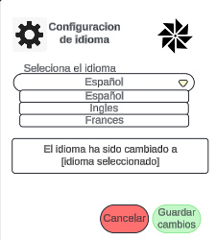
Autor | william

